상품제안서
스웰 프리미엄 텀블러엑스라지 1.18L | 상품코드: S42537

 |  | 02-713-8555 | www.synergygift.co.kr
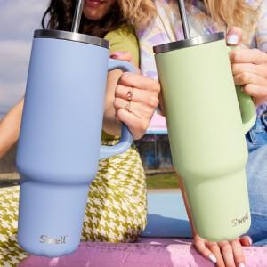 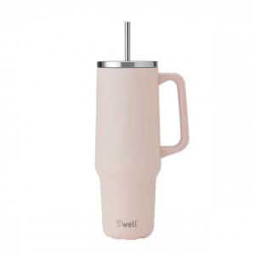 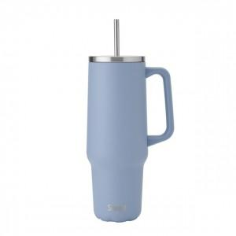

【상세/제작정보】

【인쇄/포장옵션】 | 레이저 / 포장불가능

【공급단가】 | 수량
*VAT별도 | 피스타치오
 | 히말라야솔트
 | 하이드레인저핑크
 | 하이드레인저블루

【상품 URL】 | https://www.synergygift.co.kr:443/src/goods_detail.php?gdno=42537

